2021_10_data
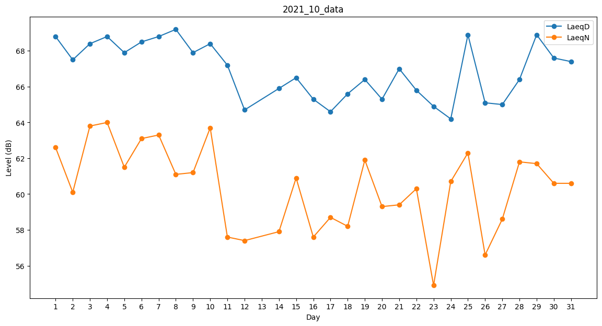
Day | LaeqD | LaeqN
1 | 68.8 | 62.6
2 | 67.5 | 60.1
3 | 68.4 | 63.8
4 | 68.8 | 64
5 | 67.9 | 61.5
6 | 68.5 | 63.1
7 | 68.8 | 63.3
8 | 69.2 | 61.1
9 | 67.9 | 61.2
10 | 68.4 | 63.7
11 | 67.2 | 57.6
12 | 64.7 | 57.4
13 | 35.5 | 0
14 | 65.9 | 57.9
15 | 66.5 | 60.9
16 | 65.3 | 57.6
17 | 64.6 | 58.7
18 | 65.6 | 58.2
19 | 66.4 | 61.9
20 | 65.3 | 59.3
21 | 67 | 59.4
22 | 65.8 | 60.3
23 | 64.9 | 54.9
24 | 64.2 | 60.7
25 | 68.9 | 62.3
26 | 65.1 | 56.6
27 | 65 | 58.6
28 | 66.4 | 61.8
29 | 68.9 | 61.7
30 | 67.6 | 60.6
31 | 67.4 | 60.6

